상품제안서
클래식거울(흑색) | 상품코드: S09840

 |  |  |  |  |  | 02-713-8555 | www.synergygift.co.kr
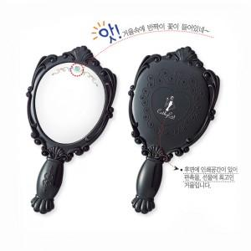 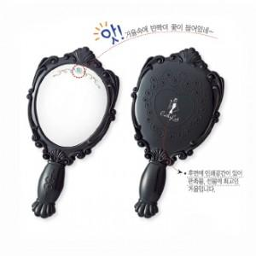 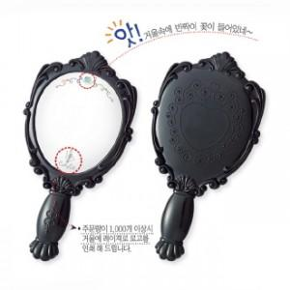

【상세/제작정보】 | 200개이하는 2만원의 인쇄비가 추가됩니다

【인쇄/포장옵션】 | 실크 / 포장지포장

【공급단가】 | 수량 | 200~ | 1,000~ | 2,000~ | 4,000~
*VAT별도 | 단가 | 1,490원 | 1,430원 | 1,380원 | 1,320원

【상품 URL】 | https://www.synergygift.co.kr:443/src/goods_detail.php?gdno=4764

